상품제안서
카르페디엠 75*8K 초경량 골프우산 (C020) | 상품코드: F30922

 |  |  |  |  |  |  | 02-412-0044 | www.easy1.co.kr
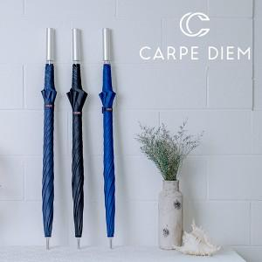

【상세/제작정보】 | <p>100개 미만 주문시 인쇄 수량 관계없이 30,000원&nbsp;</p>

【인쇄/포장옵션】 | 실크, 원단인쇄 / 포장불가능

【공급단가】 | 수량 | 50~ | 100~ | 500~ | 1,000~ | 2,000~
*VAT별도 | 단가 | 27,600원 | 27,140원 | 26,450원 | 25,990원 | 25,300원

【상품 URL】 | https://easy1.co.kr:443/src/goods_detail.php?gdno=30922

